Cobertura
Reporte de Cobertura de Visitas |  |  |  |  |  |  |  |  |  |  |  |  |  |  | Solo se aplicó el filtro de usuario, y fecha de asignacion 01-11 Ago

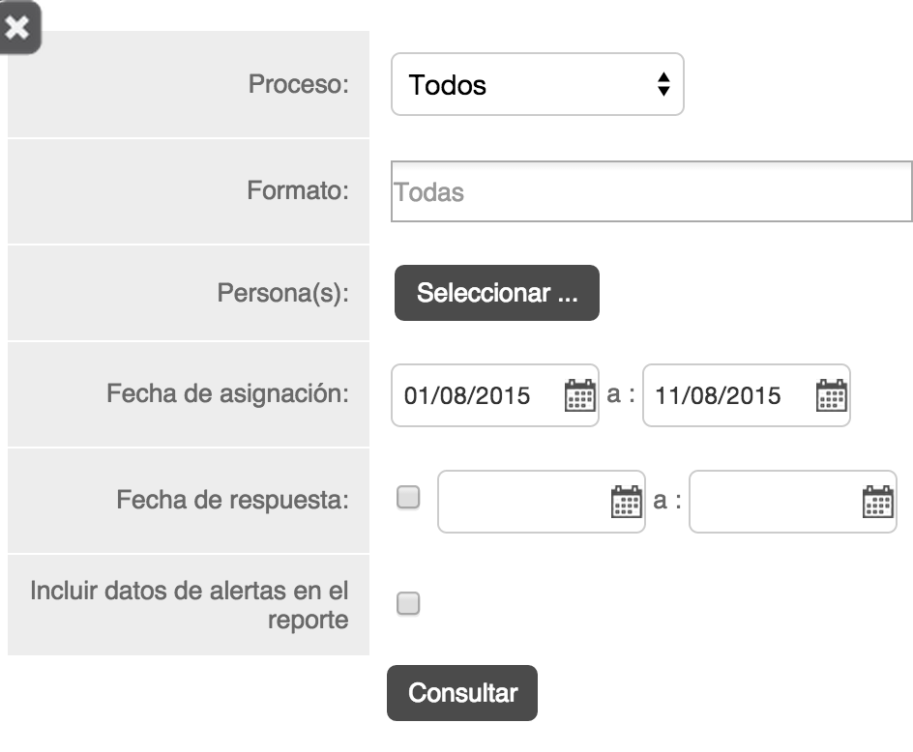
Usuario | Nombre | Total Visitas Asignadas | Visitas Realizadas | Visitas Pendientes | Visitas Canceladas | Actividades iniciadas en campo | Visitas Repetidas | Total de Visitas Realizadas | Visitas con alerta de distancia | Visitas con alerta de inactividad | % Cobertura | % Retrabajo | % Alertas de distancia | % Alertas de inactividad
MONTERREY
RD113295 |  | 173 | 90 | 23 | 60 | 0 | 0 | 90 |  |  | 79.65% | 0.00%
Totales |  | 173 | 90 | 23 | 60 | 0 | 0 | 90 |  |  | 79.65% | 0.00% | 0.00% | 0.00%
GRAN TOTAL |  | 173 | 90 | 23 | 60 | 0 | 0 | 90 |  |  | 79.65% | 0.00% | 0.00% | 0.00%

